상품제안서
(탁상겸) (휴대용선풍기 미니선풍기 손선풍기 핸디선풍기 탁상선풍기)-충전식 //디자인다양 | 상품코드: F25577

 |  |  |  |  |  |  | 02-412-0044 | www.easy1.co.kr
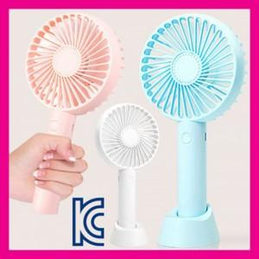

【상세/제작정보】 | 인쇄문의

【인쇄/포장옵션】 | 실크 / 포장지포장

【공급단가】 | 수량 | 200~ | 500~ | 1,000~ | 3,000~ | 5,000~
*VAT별도 | 단가 | 3,600원 | 3,540원 | 3,450원 | 3,360원 | 3,310원

【상품 URL】 | http://www.easy1.co.kr/src/goods_detail.php?gdno=25577

